Ficha Técnica
PLANILLA DE DATOS GARANTIZADOS |  |  |  | 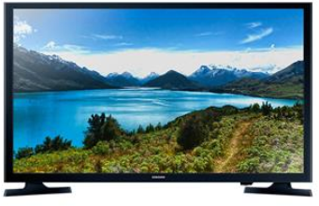

Televisor Led de 55 pulgadas |  |  |  | CÓDIGO | 1008690
 |  |  |  | FECHA REVISIÓN | 23/6/2022
 |  |  |  | ÁREA ESPECIALISTA: Soporte Técnico

DESCRIPCIÓN SAP: TELEVISOR LED 55''
ITEM | DATOS | UNIDAD | PEDIDO | OFRECIDO | COMENTARIO
1 | Empresa proveedora | … | (*)
2 | Fabricante | … | (*)
3 | Marca | … | (**)
4 | Modelo | … | (*)
5 | País de origen | … | (*)
6 | Norma de fabricación y ensayos | … | N/A
7 | Embalaje | … | CAJAS QUE NO EXCEDAN PESO DE 60 LIBRAS, PALETIZADO Y FLEJADO.
8 | Garantía | Años | 1
9 | Panel | Pulgadas | 55"
10 | Resolución | … | 3840 x 2160
11 | Sonido | … | Dolby Gigital Plus
12 | Potencia de salida de audio | … | (RMS) 10W (5W+5W)
13 | Función | … | WI-FI Direct
14 | Puertos | Unidad | 2 - HDMI
 |  | Unidad | 2 - USB
 |  | Unidad | 1 entrada componente (Y / Pb / Pr
 |  | Unidad | 1 entrada compuesta (AV) (uso común para componente Y)
 |  | Unidad | 1 Ethernet (LAN
 |  | Unidad | 1 salida de audio digital
 |  | Unidad | 1 Entrada RF (antena / cable) 1 / 1 (uso común para componente terrestre) / 0 MHL
15 | Incluir | … | Red inalambrica integrada
 |  |  | Funciones Smart TV
 |  |  | Control Remoto
16 | Alimentación | … | AC110-120V 60Hz
17 | Consumo de energía máximo | W | 40 W
18 | Consumo de energía en espera | W | 0.3 W
(*) A indicar por el oferente
(**) Timbrado en el material en alto o bajo relieve


 |  |  |  | Fecha de la oferta

 | Nelson Herrera |  |  | Nombre y firma del oferente
 | Coordinador Soporte Técnico
COMENTARIOS:

